Пропозиція_товари
 |  |  |  |  |  |  |  | Додаток №1 до Запиту
 | Форма цінової пропозиції

________________________________(Назва Учасника), надає свою пропозицію щодо участі у закупівлі санітарно-гігієнічного обладнання
Відомості про підприємство |  |  | Повне найменування учасника – суб’єкта господарювання
 |  |  | Ідентифікаційний код за ЄДРПОУ або реєстраційний номер облікової картки платника податків
 |  |  | Реквізити (адреса - юридична та фактична, телефон, факс, телефон для контактів, e-mail, розрахунковий рахунок)
Відомості про особу (осіб), які уповноважені представляти інтереси Учасника |  |  | (Прізвище, ім’я, по батькові, посада, контактний телефон).
Допускаються будь-які аналоги з технічними та функціональними характеристиками не гірше наведених Учаснику необхідно вказати модель (торгову марку), виробника та детально зазначати технічні характеристики продукції у відповідності до параметрів та вимог технічного опису даної таблиці (у разі пропозиції аналогу) та обов’язково надати фото. Вартість доставки має бути врахована у вартість товару. Допускається відхилення у розмірах до ±5%, за умови збереження повної функціональності та сумісності з витратними матеріалами

№ п/п | Технічні характеристики та опис |  |  | Кількість |  | Ціна, за одиницю, (з урахуванням всіх податків і зборів) * | Вартість, грн., (з урахуванням всіх податків і зборів) * | Умови оплати, % передплати /післяплати | Термін поставки товару, календарних днів з моменту укладання договору

 | Запит** | Фото/візуалізація*** | Пропозиція (вказати модель (торгову марку), виробника, параметри та характеристики продукції, фото обов'язково) | Од.вим. | кількість |  |  | Пропозиція | Пропозиція
1 | Диспенсер для рушників (додавання) Тип: Тримач (дозатор, роздатчик), ударостійкий, пластиковий, для паперових рушників додавання ZZ + С Система: H3 - Рушники додавання ZZ + С Колір: Білий Матеріал: удароміцний пластик Ширина: 33,3 см Висота: 43,9 см Глибина: 13,6 см Місткість: від 2 пачки серветок/рушників або від 500 листів Наявність замку Наявність віконця для контролю за наповненістю диспенсера рушниками | 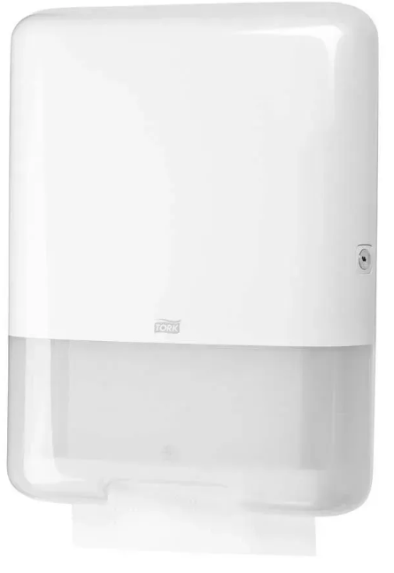 |  | шт | 7 |  | 0.00
2 | Дозатор рідкого наливного мила Тип дозатора: Натискний, наливний Об'єм: 1000 мл Матеріал корпусу: ABS-пластик Колір корпусу: Білій Покриття поверхні: Глянець Спосіб відкриття замку: Ключ Вигляд кріплення: Настінне Розмір виробу (ВхШхГ): 245х115х105 мм |  |  | шт | 5 |  | 0.00
3 | Диспенсер для паперу у рулонах Тип: Тримач (дозатор, роздатчик), ударостійкий, пластиковий, для туалетного паперу Матеріал корпусу: ABS-пластик Система Папір туалетний у великих рулонах Колір: Білий Матеріал: пластик Ширина: 34,5 см Висота: 27,5 см Глибина: 13,2 см Наявність замку: так |  |  | шт | 5 |  | 0.00
4 | Диспенсер Tork для освіжувача повітря постійної дії Колір: Білий Висота: 14,6 см Ширина: 9,8 см Тип управління: Електронне |  |  | шт | 5 |  | 0.00
5 | Диспенсер для покриттів на унітаз Колір: Білий Матеріал: пластик Ширина: 42,3 см Висота: 31,5 см Глибина: 5,8 см Поштучний відбір аркушів Місткість: від 250 аркушів |  |  | шт | 1 |  | 0.00
6 | Сидіння для унітаза дитяче з підставкою Ширина сидіння: 33 см Довжина сидіння: 36 см Висота (регульована): 43-49 см Колір: Сіро-білий Тип: Накладка з драбинкою Матеріал: Пластик безпечний для дітей Складання: Так, компактне Сумісність: Універсальна для унітазів Комплектація: 1x Накладка на унітаз 1x М'яка вставка (сидіння) 1x Драбинка з регульованими ступенями 1x Комплект стабілізуючих ручок 1x Інструкція по збірці та експлуатації | 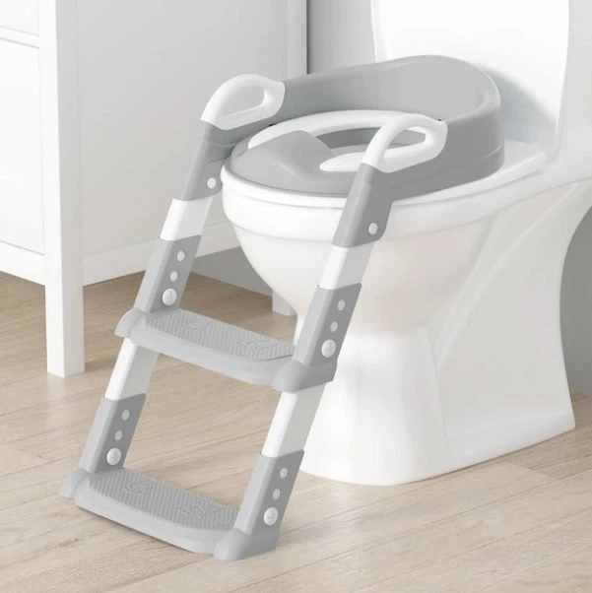 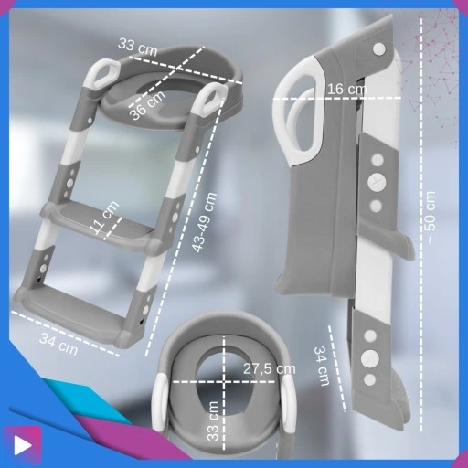 |  | шт | 1 |  | 0.00
7 | Сходинки для дитини Двоступінчаста табуретка Розміри: 36x33x26 см Колір: сіро-білий Антиковзаюча поверхня сходинок Призначення: для використання в санвузлах та інших приміщеннях; оснащена протиковзкими елементами для запобігання травмуванню. Максимальне навантаження: до 100 кг | 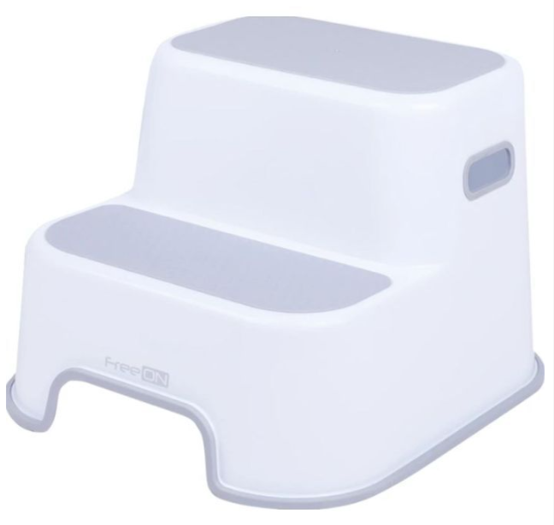 |  | шт | 1 |  | 0.00
Всього вартість пропозиції, грн* |  |  |  |  |  | 0.00
* Товариство Червоного Хреста України є громадською неприбутковою організацією і просить надати максимальні знижки на товар, вказаний у ціновій пропозиції.
** Закупівля відбувається одним лотом
*** Зображення ТМ на фото наведені для ілюстрації; до закупівлі допускаються аналоги (еквіваленти) з відповідними технічними характеристиками

Примітка: вартість одиниці продукції та загальну вартість пропозиції потрібно заповнювати у гривнях, зазначаючи цифрове значення, яке має не більше двох знаків після коми.
Ми погоджуємось, що всі витрати, пов’язані з доставкою товару, завантажувально-розвантажувальними роботами здійснюються за рахунок Постачальника за наданою адресою: м. Київ, вул. Ділова
Ми погоджуємося та ознайомлені з умовами типового Договору ТЧХУ (Додаток №2 до Запиту).
Ми погоджуємося з умовами, що Замовник має право розділити дану закупівлю між декількома постачальниками за умови наявності більш вигідних умов на різні позиції.
Ми погоджуємося з умовами, що Ви можете відхилити нашу чи всі надані пропозиції, та розуміємо, що Ви не обмежені у прийнятті будь-якої іншої пропозиції з більш вигідними для Вас умовами.
Ми погоджуємось зафіксувати цінову пропозицію протягом 90 календарних днів з моменту подачі
Подаючи свою пропозицію ми підтверджуємо повну комплектацію та відповідність умовам зазначеним в Запиті.
Учасники повинні надсилати цінові пропозиції з підписом і печаткою (за наявності)

 | Керівник організації/ФОП:____________________________ ( ____________________)
 | Дата МП підпис ПІБ

